캐릭터 상세 설정
 | 캐릭터 상세 설정

이름 | 검건도 |  | 성별 / 나이 | 55 | 참고 이미지


성격 | 경계심이 많으며 신뢰를 중요시 생각한다.

말버릇 (상호작용) | 평상 시 | "당신네들이 누군지 어떻게 알고?!"
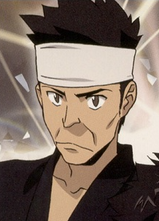
 | 희 | 추후 업데이트 예정

 | 노 | 추후 업데이트 예정

 | 애 | 추후 업데이트 예정

 | 락 | 추후 업데이트 예정

종족 | 인간 |  | 직업 | 건도 캠프장 리더

역할 | 리더 |  | 소속 | 건도 캠프장
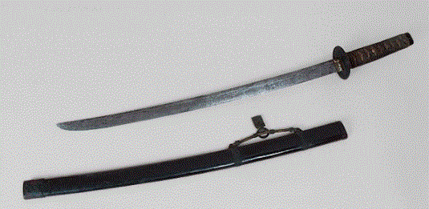

관계도 | 검지영의 아버지이다. 주인공일행에 경계를 하지만, 적대적이진 않다.

무기 | 우측 참고 사진->

과거/역사 | 검건도는 20년 동안 검도학원을 운영한 관장이다. 8단의 단증을 보유중으로 검술에는 일가견이 있다. 몬스터 침공 사건으로 건물이 붕괴돼 하루아침에 도장을 잃어버렸지만, 꿈에서 봤던 햄스터가 만들어 준 무기와 딸을 구했으므로 건물이 무너진 것에 개의치 않고 근처 해군기지의 지하벙커로 몸을 피한다. 군대가 총 동원되어 빠져나간 해군기지의 지하벙커에 자리를 잡은 건도는 살아 남은 생존자들과 넓은 벙커를 캠프장화 하였다. 이것은 다른 캠프장에 비해 물자와 보급품이 많은 이유이다. 몬스터와의 전투에서 생환한 병사들 또한 지하벙커에 자리잡은 건도의 훈련을 받으며 숙련된 헌터로 자리매겼고, 그는 시간이 흐르며 점차 그만의 검법으로 새로운 무기술을 창조해내어 캠프장의 헌터들을 지금까지 육성해오고 있다.

기획의도 | 검건도이라는 이름이 건도 캠프장의 아이덴티티로써 쓰여지면 좋겠다는 생각을 했다. 가장 큰 장점은 외우기 쉽고 개성있는 설정들이라 유저들 또한 재밌게 플레이 가능하며, 평택에 해군기지가 있다는 고증과 더불어 주인공 일행이 건도에서 정비를 많이 하는데, 건도가 보급 물자를 꾸준히 지원해줄 수 있는 건 본래 해군 기지라 보급품이 많은 이유도 설명된다. 고증과+검도의 설정을 같이 가져가면 보다 입체적인 캠프장이 되리라 생각한다.

캐릭터 외형 설정
 | 캐릭터 외형 설정

머리 형태 |  | 짧은 머리의 스포츠 컷 |  |  |  | 참고 이미지
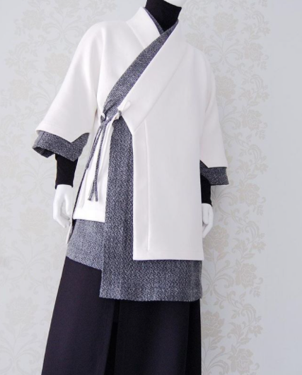

머리 색상 |  | 새치가 듬성 있는 흑발

얼굴 형태 |  | 세월의 흔적이 담겨 있다.(주름이 많다.) 중년의 평범한 얼굴이다.

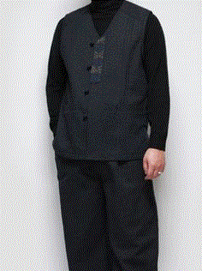

피부 |  | 피부가 거칠고 두껍다

키 / 무게 |  | 180/88 | 체형 | 덩치가 크며 근육질이다.
 |  |  |  |  | 평소 자주 입는 개량 한복

착용 의상 |  | 우측 참고사진->

좋아하는 것 |  | 청국장

